Retiros Almacen 1 6552487
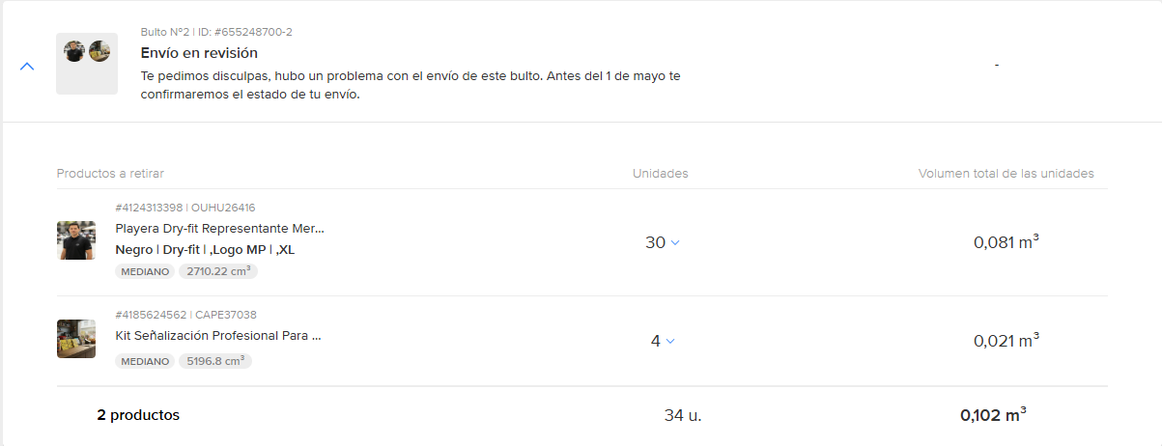
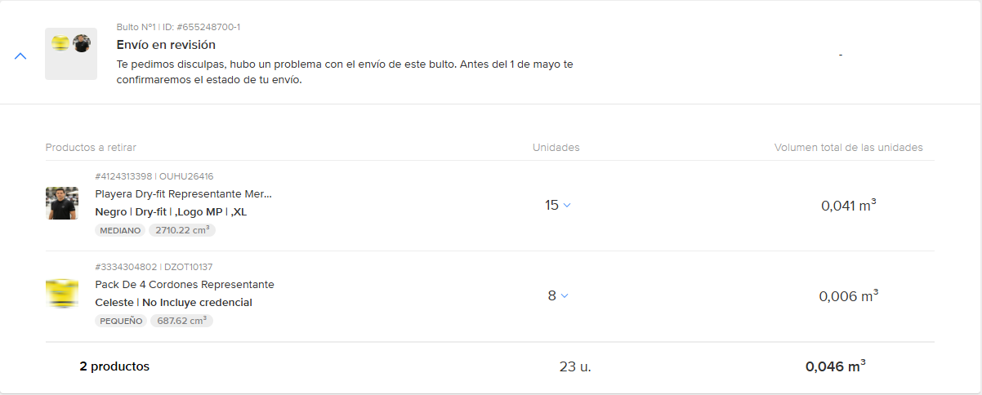
RETIROS FULL |  |  |  |  |  |  |  |  |  |  |  |  |  |  |  |  |  |  |  | ENVIOS CON PROBLEMAS
 |  |  |  |  |  |  |  |  |  |  |  |  |  |  |  |  |  |  |  |  | 140
 |  |  |  |  |  |  |  | PIEZAS ENTREGADAS
# Retiro | Solicitud de Retiro por ML | Piezas | Producto | # Item | Quién Recibe | Dirección | Fecha de Entrega | 1er Entrega se recibe el 06/04/26 | 2da Entrega se recibe el 07/04/26 | 3era Entrega se recibe el 08/04/26 | 4ta Entrega se recibe el 09/04/26 | 5ta Entrega Se recibe el 14/04/26 | 6ta Entrega Se recibe el 17/04/26 | 7ma Entrega Se recibe el 21/04/26 | 8va Entrega Se recibe el 22/04/26 | 9na Entrega Se recibe el 27/04/26 | 10ma Entrega Se recibe el 29/04/26 | Total Entregado | Cantidad pendiente por recibir
6552487 | 2026-03-26 | 21 | Kit Señalización Profesional Para Tienda Autorizada Amarillo | 4185624562 | Brian | Simón Bolivar |  |  | 16 | 1 |  |  |  |  |  |  |  | 17 | 4
6552487 | 2026-03-26 | 27 | Pack De 4 Cordones Representante | 3334304802 | Brian | Simón Bolivar |  | 2 |  | 16 |  |  |  |  |  |  |  | 18 | 9
6552487 | 2026-03-26 | 316 | Pack De Manuales Cliente Representantes | 3053828944 | Brian | Simón Bolivar |  | 89 |  |  |  |  | 21 | 109 | 24 |  | 73 | 316 | 0
6552487 |  | 131 | Playera Dry-fit Representante Mercado Pago | Hombre | M |  | Brian | Simón Bolivar |  |  | 95 | 12 | 3 |  | 21 |  |  |  |  | 131 | 0
6552487 | 2026-03-26 | 118 | Playera Dry-fit Representante Mercado Pago | Hombre | XL | 4124313398 | Brian | Simón Bolivar |  | 29 |  |  |  |  | 6 | 37 |  | 1 |  | 73 | 45
6552487 | 2026-03-26 | 141 | Playera Dry-fit Representante Mercado Pago | Mujer | G | 4124198104 | Brian | Simón Bolivar |  | 22 |  |  |  | 1 | 23 | 51 |  |  | 38 | 135 | 6
6552487 | 2026-03-26 | 35 | Playera Dry-fit Representante Mercado Pago | Mujer | XL | 4124198104 | Brian | Simón Bolivar |  |  | 23 |  |  |  |  | 10 |  |  |  | 33 | 2
6552487 | 2026-03-26 | 46 | Rompevientos Representantes Mercado Pago | L | 2353856155 | Brian | Simón Bolivar |  | 6 | 6 |  |  | 3 |  | 25 |  |  | 7 | 47 | -1
6552487 | 2026-03-26 | 17 | Rompevientos Representantes Mercado Pago | S | 2353856155 | Brian | Simón Bolivar |  | 3 |  | 1 |  |  | 7 | 3 |  |  |  | 14 | 3
6552487 | 2026-03-26 | 24 | Rompevientos Representantes Mercado Pago | XL | 2353856155 | Brian | Simón Bolivar |  | 3 |  |  |  | 1 | 13 |  |  |  | 6 | 23 | 1

 |  |  |  |  |  |  | TOTAL | 154 | 140 | 30 | 3 | 5 | 91 | 235 | 24 | 1 | 124

 |  |  |  |  |  |  | Reporte ML | 154 | 143 | 31 | 3 | 5 | 91 | 237 | 24 | 1 | 124

